Sheet1
게임 전투 분석
게임 | 소녀전선
 | 게임 소개 | 붕괴액이라는 물질에 오염당하지 않은 땅을 차지하기 위한3차 세계대전을 주제로 하고 있다. 출시일:2018 개발 엔진:유니티
 | 장르 | 턴제 | FPS | 전략
 | 전투타임 | 약 10분
 | 시점 | 사이드 뷰
 | 조작 1 | 턴을 소모할떄 마다 식량이 줄어든다. 자신의 지휘부를 지키면서 승리조건을 만족하면 된다. Ex)적 지휘부 점령, 모든 적 소멸, 보급로 건설(일정 스팟부터 지휘부 까지 연결),등 |  |  | 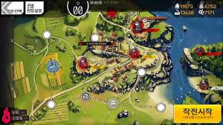
 | 조작 2 | 적과 싸울때 식량과 탄약을 써서 싸운다. 탄약이나 식량 둘중 하나만 없어도 전투불가 상태에 빠진다. 3*3의 공간에서 1~5개의 인형의 위치를 조정한다. 아래에 있는 캐릭터 이미지를 눌러 스킬을 사용한다. |  |  | 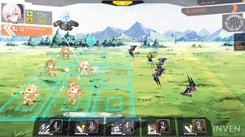
 | 조작 1에서의 전투 특징 | 우리턴과 상대턴이 한번씩 있으며 한 스팟에 나와 적이 같이 있으면 조작 2로 넘어간다.
 | 조작 2에서의 전투 특징 | 적이 우리팀을 다 죽이거나 상대가 우리팀을 넘어가면 진다. 다양한 총기들과 총기의 종류마다 특징이 다르다.

